次级页面-抽水模板选择
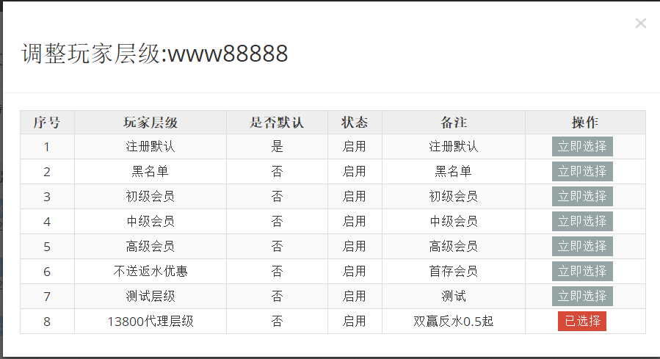
页面结构
序号 | 抽水模板名 | 是否默认 | 备注 | 操作
 |  |  |  | 立即选择/已选择

